dokumentasi
Dokumentasi Melakukan Pengawasan Pendataan Sakernas Agustus 2026 di Desa Juking Supan

Dokumentasi Kegiatan
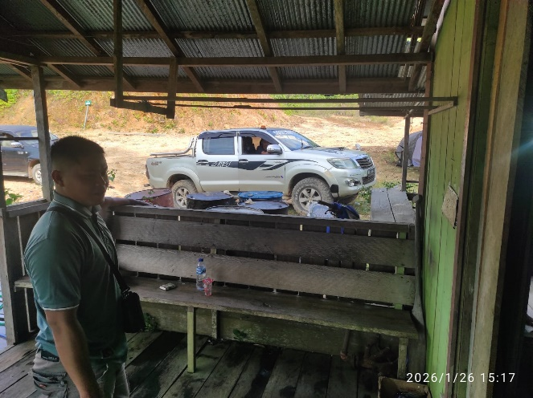
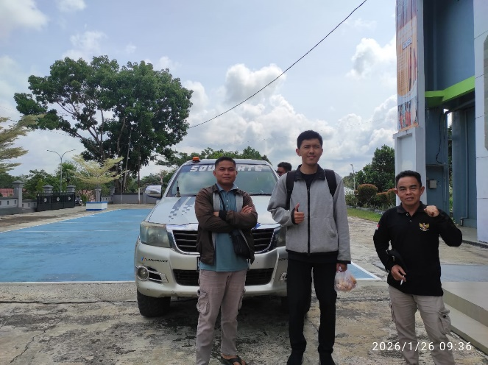

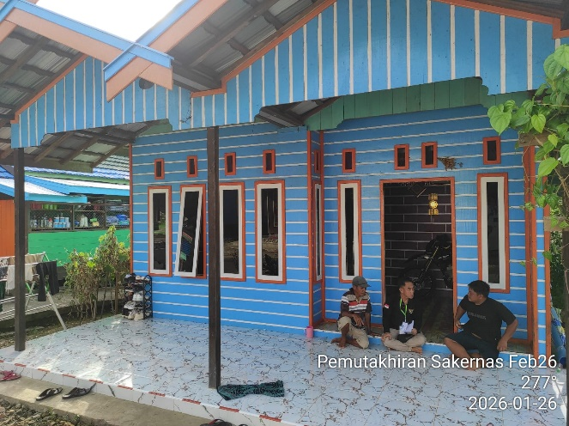
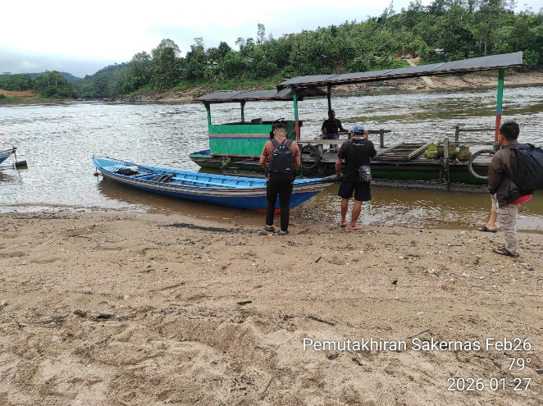

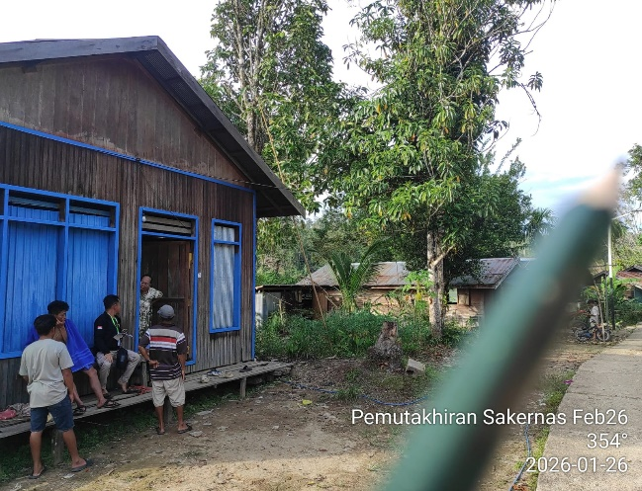
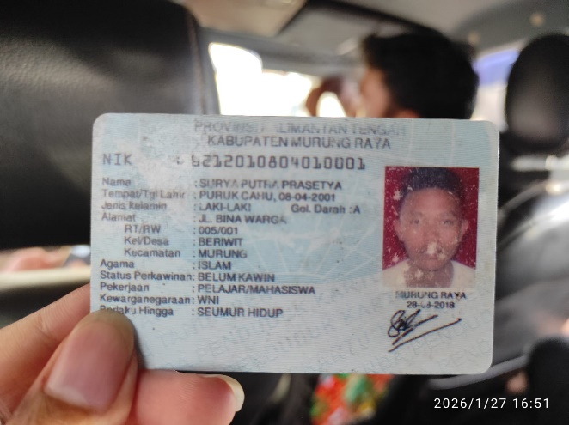

Dokumentasi Kegiatan

Dokumentasi Saat Perjalanan

Dokumentasi Tiba di Lokasi

Dokumentasi Kepulangan

Dokumentasi Tiba di Daerah Asal

 | DOKUMENTASI FOTO SUPIR / STNK / SIM APABILA ADA CARTER/SEWA
Dokumentasi Kelengkapan Transportasi

